Sheet1
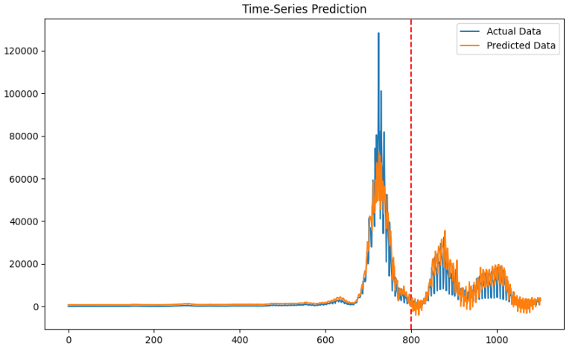
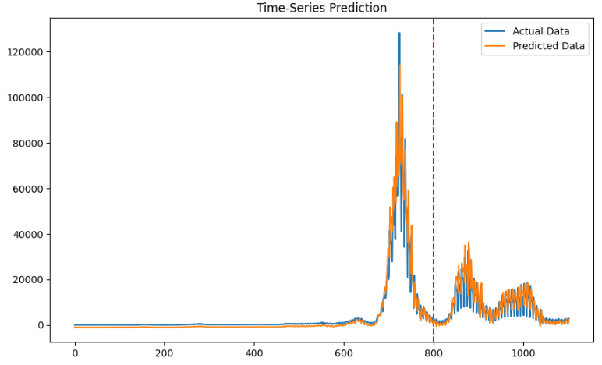
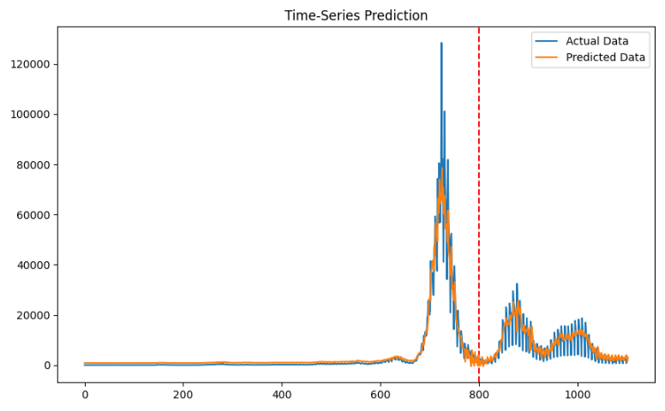
 | 모델 | MAE |  |  |  |  |  | RMSE |  |  |  |  |  | MAPE |  |  |  |  |  | Loss
 |  | 기존 | loss | loss(제곱) | 양방향 | loss | loss(제곱) | 기존 | loss | loss(제곱) | 양방향 | loss | loss(제곱) | 양방향 | loss | loss(제곱) | 양방향 | loss | loss(제곱) | 양방향 | loss | loss(제곱) | 양방향 | loss | loss(제곱)
Many-to-One | RNN | 3371 |  |  | 6140 |  |  | 5686 |  |  | 8254 |  |  | 118 |  |  | 76 |  |  | 0.0037 |  |  | 0.0050
 | LSTM | 3482 |  |  | 2371 |  |  | 6027 |  |  | 5449 |  |  | 225 |  |  | 312 |  |  | 0.0033 |  |  | 0.0030
 | GRU | 2830 |  |  | 1961 |  |  | 5810 |  |  | 4669 |  |  | 95 |  |  | 861 |  |  | 0.0038 |  |  | 0.0029
Many-to-Many | RNN | 0.01 |  |  | 0.01 |  | 0.03 | 0.03 |  |  | 0.03 |  | 0.07 | 259 |  |  | 103 |  | 278 | 0.0012 |  | 0 | 0.002 |  | 0
 | LSTM | 0.01 |  |  | 0.01 |  | 0.01 | 0.03 |  |  | 0.03 |  | 0.03 | 58 |  |  | 65 |  | 65 | 0.0011 |  | 0 | 0.0012 |  | 0
 | GRU | 0.01 |  | 0.02 | 0.01 |  | 0.02 | 0.03 |  | 0.06 | 0.03 |  | 0.05 | 324 |  | 78 | 61 |  | 204 | 0.0012 |  | 0 | 0.0013 |  | 0

